Sheet1
과목명 | 마이크로프로세서 및 실습
분반 | 1
학번 | 2013136007
이름 | 권기범
과제명 | 재료구매신청서
번호 | 부품명 | 단가 | 수량(EA) | 가격 | 링크 | 사진
1 | 1.6cm 원형 LED 푸쉬 버튼 | 1,760 | 3 | 5,280 | http://mechasolution.com/shop/goods/goods_view.php?goodsno=330961&category=060
2 | 세븐세그먼트 시계 디스플레이 + I2C 제어 모듈 (Adafruit 0.56" 4-Digit 7-Segment Display w/I2C Backpack - White) | 15,400 | 3 | 46,200 | http://mechasolution.com/shop/goods/goods_view.php?goodsno=8471&category=052004 | 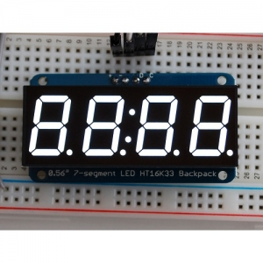
3 | 아두이노 4x4 매트릭스 터치패드 보드 | 1,540 | 1 | 1,540 | http://mechasolution.com/shop/goods/goods_view.php?goodsno=127744&category=060006 | 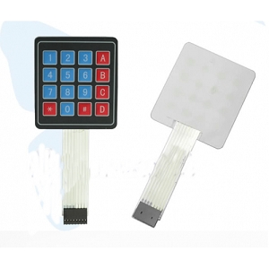
4 | 1V ~ 12V DC모터 (Hobby Motor - Gear) | 2,200 | 3 | 6,600 | http://mechasolution.com/shop/goods/goods_view.php?goodsno=8903&category=050001 | 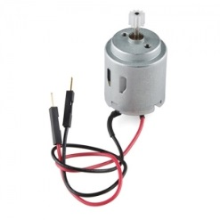
 |  |  | 최종가격 | 59,620

